別紙1 開催申請書
（別紙１)

開催申請書
 |  |  |  | 年 月 日

：
日本医師会
会長 松本 吉郎 殿
 |  |  | 主催団体名 都道府県医師会・学会等

 |  |  | 代 表 者 ：

「令和8年度 医学生、研修医等をサポートするための会」の開催について（開催申請書）

今般、標記につきまして、日本医師会との共催により開催いたしたく、下記のとおり申請いたします。

記
１． 日時 ： | 年 月 日 （ 曜日） 時 分 ～ 時 分
２． 場所(WEB配信元) ：
３. 開催形式 ： （〇を付けてください） | ・対面形式 | ・WEB形式 | ・ハイブリット形式
４． 受講対象 ： |  |  |  | ※医学生、医師、医療従事者が対象
５． 講習会等名称 ：
６． プログラム

別紙2 ノベルティグッズ依頼書
（別紙２）
日本医師会ドクターサポートセンター
ノベルティグッズ依頼書

１．配布の可否（必須） | 可 【 個 】 ・ 不可
 | ＊可または不可に 〇印をご記入ください。
 | ＊”可”の場合 ； 必要個数と下段の「２．ご担当者」「３．送付先」の項目をご記入ください。
 | ＊”不可”の場合 ； 「２．ご担当者」内のご所属・氏名のみご記入ください。

２． ご担当者 | ご所属 （必須）
 | 氏 名 （必須）
 | 住 所 （必須） | 〒：
 |  | 住所：

 |  | TEL：
 | E-mailアドレス （必須） | ＠
３． 送 付 先 |  | 〒：
 |  | 住所：
 | 住 所 （必須）

 | （２．と同様の場合は不要） | 宛名：
 |  | TEL：
 | 配送希望日時 （希望がある場合） | 年 月 日 （ 曜日） 午前中 ・ 14時～16時 ・ 16時～18時 ・ 18時～20時 ・ 19時～21時
４．その他 （伝達事項があればご記入ください。）

別紙3 開催報告書
開 催 報 告 書
（別紙３）

１．共催者1（報告者) ：
 | 共催者2（日本医師会以外） :
２．会の名称 ：
３．開催日時 ： |  |  | 年 月 日（ 曜日） |  |  |  |  |  |  |  |  | 時 分 |  |  | ～ |  | 時 分
４．開催場所 （web配信元）： | 開催場所（ＷＥＢ配信元） ：
５．参加者数 ： |  |  |  |  | 名 |  | （内WEB参加者 名）
 |  |  |  | 内 訳 |  | 医師 |  |  | 名 | （うち研修医 |  |  |  |  |  | 名）
（分かる範囲）
 |  |  |  |  |  | 医学生 |  |  | 名 |  | その他 |  |  | 名 |  |  |  | ※名簿を添付してください。
✔
６． 託児室併設の有無
 |  | 有 → 利用実績（子どもの人数） |  |  |  |  |  |  |  |  |  |  | 人 |  |  | 無

✔
７． 申込者による参加者アンケート実施の有無
 |  | 有 → Googleフォームより入力。
 |  | 有 → アンケート用紙に記入。
 |  | 無

※それぞれ
１部ずつ
ご提供ください。
✔
✔
８． その他の添付資料
 |  | 当日の配布資料 |  |  |  |  |  | 記録集、会報等に掲載された記事 等
 |  | その他（ |  |  |  |  |  |  |  |  |  |  |  |  |  |  |  |  | ）
✔
✔をご回答部分へ移動するか、回答部分に１を代入ください。
✔
９． 次第（プログラム）
 |  | 添付のとおり

 |  |  |  |  |  |  |  |  |  |  |  |  |  |  | →次ページへ

✔
10． 議事内容、要旨
 |  | 添付のとおり |  |  |  |  |  | 以下のとおり （以下の欄に記載してください。）

・講演のテーマ、主な話題 等

・参加者からの意見、要望 等

・今後の課題、予定（本講習会について）

・その他

別紙4 開催費用申請書
（別紙４）
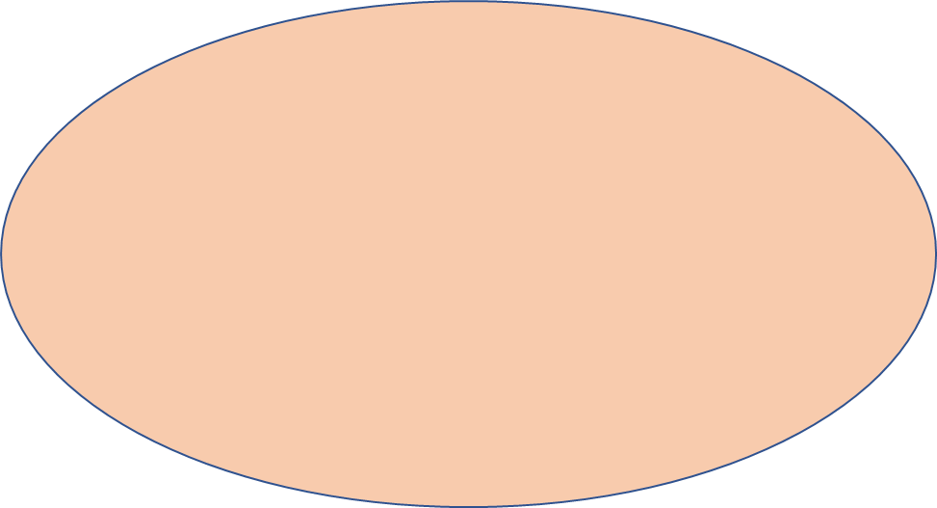

開催当日にかかった費用に限ります。
 | 開催費用申請書

 |  |  | 年 月 日
 | 日本医師会ドクターサポートセンター 御中

 |  |  |  | （団体名）

ご記入される前に
別添１
「費用申請に関する注意事項」
別添２
「添付する領収証等について」
をご確認ください。
 | 「令和8年度医学生、研修医等をサポートするための会」開催に伴う費用を、下記の通り
 | 申請いたします。

 |  | 項 目 |  | 金 額 | 領収書写し 同封の確認欄
 |  |  |  |  | □
 |  |  |  |  | □
 |  |  |  |  | □
 |  |  |  |  | □
 |  |  |  |  | □
 |  |  |  |  | □
 |  |  |  |  | □
 |  | 合計 |  | 円
 |  | 申請額 |  | 円

○振込先
 |  | 銀行名 支店名
 |  | 預金種目 | （普通 ・ 当座）
 |  | 口座番号
 |  | 口座名義人名 | ←必ずフリガナを明記してください。

